Soort armatuur
 | toepassingsgebied |  |  |  |  |  |  |  |  |  |  |  |  |  |  |  |  |  |  |  |  |  |  |  |  |  |  |  |  | galerij | galerij
1 | Armatuur | eenheid | Balkarmatuur 1x 58W Conventioneel | Balkarmatuur 2x 58W Conventioneel | Balkarmatuur 1x 36W Conventioneel | Balkarmatuur 2x 36W Conventioneel | Opbouwarmatuur wand/plafond 1x 26W conventioneel | Opbouwarmatuur rond 1x 32W conventioneel | Downlight 2x 18W conventioneel | Opbouwarmatuur IP54 1x 8W conventioneel (korte tl, rechthoekig armatuur) | Opbouwarmatuur IP65 1x 11W conventioneel (compactlamp, rechthoekig armatuur) | Opbouwarmatuur IP65 1x 11W hoogfrequent (compactlamp, rechthoekig armatuur) | Opbouwarmatuur wand/plafond 1x 18W hoogfrequent (compactlamp) | Opbouwarmatuur beveiliging/deur 18W conventioneel bew.melder | Opbouwarmatuur opaal plafond 1x 36W conventioneel | Waterdicht armatuur IP65 IK08 1x 58W conventioneel | Waterdicht armatuur IP65 IK08 2x 58W conventioneel | Balkarmatuur 1x 58W Hoogfrequent | Balkarmatuur 2x 58W Hoogfrequent | Balkarmatuur LED 48W L=1500mm | Balkarmatuur LED 29W L=1200mm | Opbouwarmatuur wand/plafond LED 16W Bewegingsradar+Draadloos | Opbouwarmatuur wand/plafond LED 25W | Opbouwarmatuur wand/plafond LED 35W | Opbouwarmatuur rond LED 10W IK10 Bewegingsmelder | Opbouwarmatuur rond LED 10W IK10 | Downlight LED 23W | Opbouwarmatuur LED 7W IP65 IK10 compact | Opbouwarmatuur LED 7W IP65 IK10 Bewegingsmelder | Waterdicht armatuur LED 40W IP65 IK08 L=1500mm | Galerij armatuur LED 7W IK10 IP65, bewegingsmelder + daglichtsensor | Opbouwarmatuur beveiliging/deur LED 7W IK10 IP65, bew.melder + daglichtsensor | 4 watt led | eigen keuze 2 | eigen keuze 3 | eigen keuze 4
2 | soort |  | conventioneel | conventioneel | conventioneel | conventioneel | conventioneel | conventioneel | conventioneel | conventioneel | conventioneel | Hoogfrequent | Hoogfrequent | conventioneel | conventioneel | conventioneel | conventioneel | Hoogfrequent | Hoogfrequent | led | led | led | led |  | led | led | led | led | led | led | led | led | led | eigen keuze | eigen keuze | eigen keuze
 | Afbeelding |  |  |  |  |  |  | 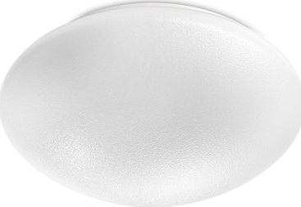 | 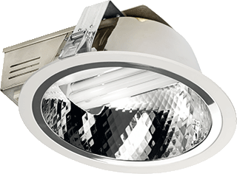 |  |  |  |  |  | 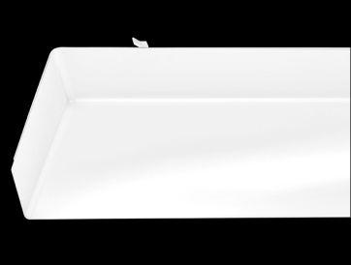 |  |  |  | 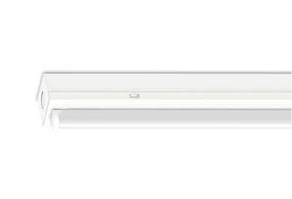 |  |  | 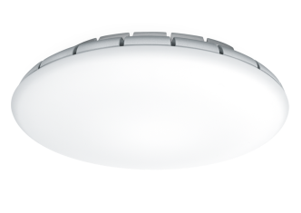 |  |  |  |  |  |  | 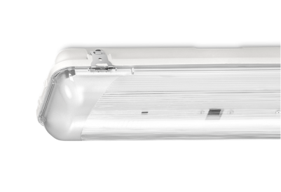 |  | 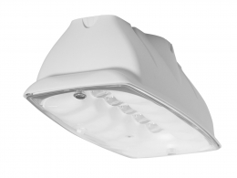
3 | Lichtbron |  | T26 G13 58W fluorescentie buislamp | T26 G13 58W fluorescentie buislamp | T26 G13 36W fluorescentie buislamp | T26 G13 36W fluorescentie buislamp | TC-D G24d-3 26W compact fluorescentie lamp | T29R G10q 32W cirkelvorm. fluo. lamp | TC-D G24d-2 18W compact fluorescentie lamp | T16 G5 8W mini fluorescentie lamp | TC-S G23 11W compact fluorescentie lamp | TC-S G27 11W compact fluorescentie lamp | TC-L G11 18W compact fluorescentie lamp | TC-D G24d-2 18W compact fluorescentie lamp | T26 G13 36W fluorescentie buislamp | T26 G13 58W fluorescentie buislamp | T26 G13 58W fluorescentie buislamp | T26 G13 58W fluorescentie buislamp | T26 G13 58W fluorescentie buislamp | LED 48W/840 4250lm | LED 29W/840 2600lm | LED 16W/830 900lm | LED 25W/830 1900lm | LED 35W/830 2700lm | LED 10W/840 1200lm | LED 10W/840 1200lm | LED 23W/830 1800lm | LED 7W/840 840lm | LED 7W/840 840lm | LED 40W/840 2850lm | LED 7W/840 425lm | LED 7W/840 425lm
4 | Systeemvermogen (incl. vsa) | Watt | 65.0 W | 130.0 W | 45.0 W | 90.0 W | 36.0 W | 44.0 W | 50.0 W | 13.0 W | 16.0 W | 13.0 W | 18.0 W | 25.0 W | 45.0 W | 65.0 W | 130.0 W | 56.0 W | 112.0 W | 48.0 W | 29.0 W | 16.0 W | 25.0 W | 35.0 W | 10.0 W | 10.0 W | 23.0 W | 7.0 W | 7.0 W | 40.0 W | 7.2 W | 7.2 W | 4.0 W
5 | Service levensduur lichtbron | Uur | 12,000 uur | 12,000 uur | 12,000 uur | 12,000 uur | 10,000 uur | 8,000 uur | 10,000 uur | 10,000 uur | 10,000 uur | 13,000 uur | 13,000 uur | 10,000 uur | 12,000 uur | 12,000 uur | 12,000 uur | 17,000 uur | 17,000 uur | 50,000 uur | 50,000 uur | 50,000 uur | 50,000 uur | 50,000 uur | 50,000 uur | 50,000 uur | 50,000 uur | 50,000 uur | 50,000 uur | 50,000 uur | 50,000 uur | 50,000 uur | 50,000 uur
6 | Service levensduur vsa | Uur | 100,000 uur | 100,000 uur | 100,000 uur | 100,000 uur | 100,000 uur | 100,000 uur | 100,000 uur | 100,000 uur | 100,000 uur | 50,000 uur | 50,000 uur | 100,000 uur | 100,000 uur | 100,000 uur | 100,000 uur | 50,000 uur | 50,000 uur | 50,000 uur | 50,000 uur | 50,000 uur | 50,000 uur | 50,000 uur | 50,000 uur | 50,000 uur | 50,000 uur | 50,000 uur | 50,000 uur | 50,000 uur | 50,000 uur | 50,000 uur | 50,000 uur
7 | Aantal lichtbronnen per armatuur | Aantal (geen e.h.) | 1 | 2 | 1 | 2 | 1 | 1 | 2 | 1 | 1 | 1 | 1 | 1 | 1 | 1 | 2 | 1 | 2 | 1 | 1 | 1 | 1 | 1 | 1 | 1 | 1 | 1 | 1 | 1 | 1 | 1 | 1
8 | Nieuwprijs armatuur totaal incl btw /st ** | € | #REF! | #REF! | #REF! | #REF! | #REF! | #REF! | #REF! | #REF! | € 75.00 | #REF! | #REF! | #REF! | #REF! | #REF! | #REF! | #REF! | #REF! | #REF! | #REF! | #REF! | #REF! | #REF! | #REF! | #REF! | #REF! | € 100.00 | #REF! | #REF! | #REF! | #REF! | € 100.00
9 | Nieuwprijs lichtbron netto incl btw /st ** | € | #REF! | #REF! | #REF! | #REF! | #REF! | #REF! | #REF! | #REF! | #REF! | #REF! | #REF! | #REF! | #REF! | #REF! | #REF! | #REF! | #REF! | € 0.00 | € 0.00 | € 0.00 | € 0.00 | € 0.00 | € 0.00 | € 0.00 | € 0.00 | € 0.00 | € 0.00 | € 0.00 | € 0.00 | € 0.00 | € 0.00
10 | Nieuwprijs starter netto incl btw /st | € | € 0.85 | € 0.85 | € 0.85 | € 0.85 | € 0.00 | € 0.00 | € 0.00 | € 0.00 | € 0.00 | € 0.00 | € 0.00 | € 0.00 | € 0.85 | € 0.85 | € 0.85 | € 0.85 | € 0.85 | 15 min. | 15 min. | 15 min. | 15 min. |  | 15 min. | 15 min. | 10 min. | 10 min. | 10 min. | 10 min.
 | installatietijd | Minuten |  |  |  |  |  |  |  |  |  |  |  |  |  |  |  |  |  | 15 min. | 15 min. | 15 min. | 15 min. | 15 min. | 15 min. | 15 min. | 30 min. | 20 min. | 20 min. | 20 min. | 15 min. | 15 min.
11 | Tijdsduur lampvervanging per armatuur | Minuten | 5 min. | 8 min. | 5 min. | 8 min. | 12 min. | 12 min. | 8 min. | 12 min. | 12 min. | 12 min. | 12 min. | 8 min. | 12 min. | 15 min. | 18 min. | 5 min. | 8 min. | 15 min. | 15 min. | 15 min. | 15 min. | 15 min. | 15 min. | 15 min. | 30 min. | 15 min. | 15 min. | 15 min. | 15 min. | 15 min.
 | Nummer |  | 1 | 2 | 3 | 4 | 5 | 6 | 7 | 8 | 9 | 10 |  | 11 | 12 | 13 | 14 | 15 | 16 | 17 | 18 | 19 | 20 | 21 | 22 | 23 | 24 | 25 | 26 | 27 | 28 | 29
 | Equivalent in led (nummer) |  | 17 |  | 18 |  | 22/23 | 20 | 24 | 19/22/23/25/26/28/29 | 25/26 | 25/26 |  | 29 | 21 | 27 |  | 17
** Nettoprijs inclusief btw + marge voor installateur
 |  |  |  |  |  |  |  |  |  |  |  |  |  |  |  |  |  |  |  | bij led-armaturen wordt als de lamp stuk gaat het hele armatuur vervangen. Dit is zo verwerkt

